HTTP
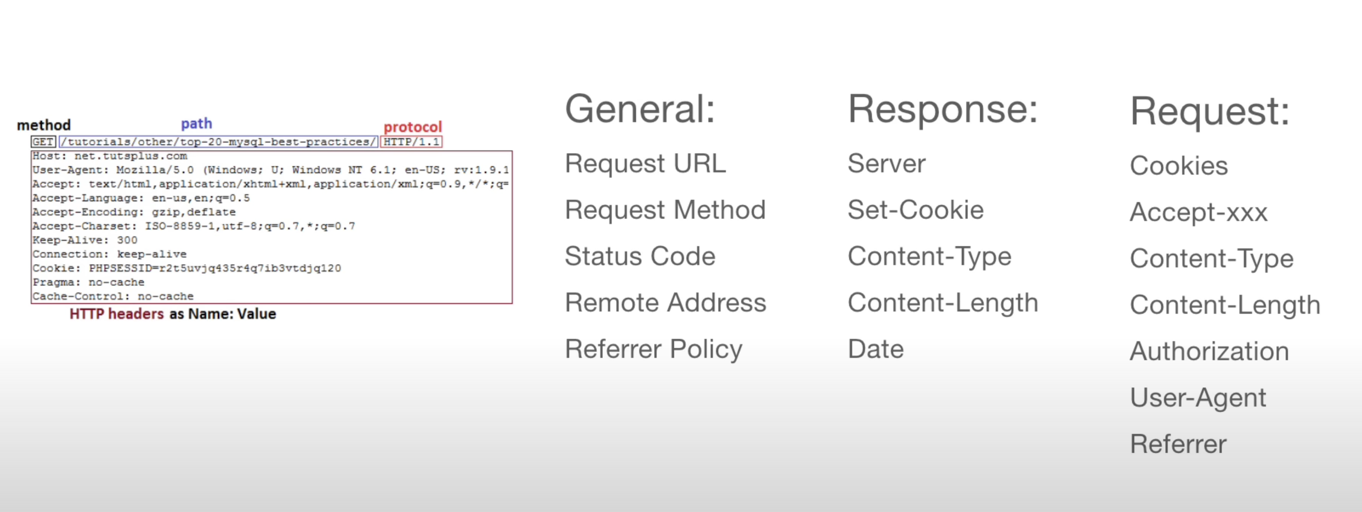
Термин | Синтаксис | Определение | Дополнение | Пример
HTTPS |  | Зашифрованная версия HTTP, которая используется для обеспечения безопасной связи между клиентом и сервером. | которая шифрует данные, передаваемые между клиентом и сервером, с помощью шифрования SSL/TLS (Secure Sockets Layer/Transport Layer Security).
HTTP |  | HTTP (HyperText Transfer Protocol) — это протокол прикладного уровня, который используется для передачи данных (в первую очередь, гипертекста) между веб-клиентами (например, браузерами) и веб-серверами | 📡 Версии HTTP: • HTTP/1.0 — простой, без постоянных соединений • HTTP/1.1 — добавлены keep-alive, chunked transfer • HTTP/2 — бинарный, мультиплексированный, быстрее • HTTP/3 — основан на UDP и протоколе QUIC
HTTP-запрос (request) | GET /index.html HTTP/1.1 Host: example.com User-Agent: Mozilla/5.0 Accept: text/html | Состоит из: • Метод (например, GET, POST, PUT, DELETE) • Путь к ресурсу (/index.html) • Заголовки (Headers) • Тело запроса (для методов вроде POST) | Основные HTTP-методы: | Структура Request URL:
HTTP-ответ (response) | HTTP/1.1 200 OK Content-Type: text/html <html><body>Hello World</body></html> | Состоит из: • Статусная строка (например, HTTP/1.1 200 OK) • Заголовки • Тело ответа (HTML, JSON, файл и т. д.) | Часто используемые заголовки
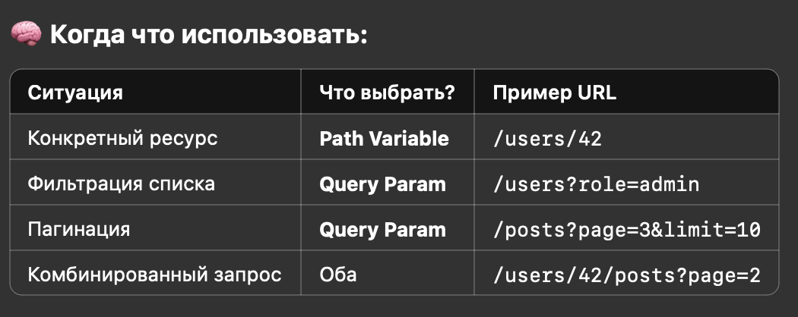
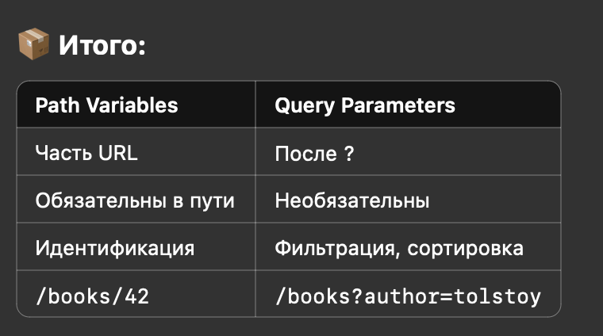
HTTP (Status Codes) |  | Основные группы кодов: | Полезно знать: | curl -I https://example.com/old-url
 | 2xx — Успешно | Код | Значение
 | POST /users | 200 OK | Всё хорошо, ответ есть. Классика.
 | → 201 Created | 201 Created | Создан новый ресурс (обычно POST).
 |  | 204 No Content | Всё ок, но без тела в ответе.
 | 3xx — Перенаправления | 301 Moved Permanently | Постоянное перенаправление (SEO важно!)
 |  | 302 Found | Временное перенаправление
 | GET /page → 301 → /new-page | 304 Not Modified | Контент не изменился (используется для кеша)
 | 4xx — Ошибки клиента | 400 Bad Request | Неправильный синтаксис запроса
 |  | 401 Unauthorized | Нужна авторизация (например, JWT)
 | GET /profile → | 403 Forbidden | Доступ запрещён
 | 401 Unauthorized (если не передали токен) | 404 Not Found | Страница не найдена
 |  | 429 Too Many Requests | Ограничение по частоте запросов
 | 5xx — Ошибки сервера | 500 Internal Server Error | Общая ошибка сервера
 | GET /orders → | 502 Bad Gateway | Проблема между прокси и бэкендом
 | 503 (если база данных недоступна) | 503 Service Unavailable | Сервер временно недоступен
 |  | 504 Gateway Timeout | Таймаут между прокси и API
HTTP (HTTP Verbs) |  | Методы HTTP описывают действие, которое клиент хочет выполнить с ресурсом (например, получить, создать, изменить или удалить данные). | Основные методы: Важно помнить:
 | GET | • Используется для получения данных. • Не должен изменять состояние сервера (т.е. идемпотентен). • Параметры обычно передаются в URL. |  | GET /users/123
 | POST | • Используется для создания нового ресурса. • Не идемпотентен — каждый запрос может создать новый объект. • Данные обычно передаются в теле (body). | POST-запросы никогда не кэшируются POST-запросы не остаются в истории браузера POST-запросы не могут быть закладки POST-запросы не имеют ограничений на длину данных | POST /users Body: { "name": "Alice", "email": "alice@example.com" }
 | PUT | • Используется для полной замены существующего ресурса. • Идемпотентен: повторный запрос даёт тот же результат. |  | PUT /users/123 Body: { "name": "New Name", "email": "new@example.com" }
 | PATCH | • Используется для частичного обновления. • Например, изменить только email, не трогая имя. |  | PATCH /users/123 Body: { "email": "new@example.com" }
 | DELETE | • Удаляет ресурс. • Идемпотентен: удалить ресурс дважды = тот же результат. |  | DELETE /users/123
 | HEAD | • Такой же как GET, но без тела ответа. • Используется, чтобы проверить, существует ли ресурс или метаданные. |  | curl -I https://example.com
 | OPTIONS | • Возвращает доступные методы для ресурса. • Используется браузером перед CORS-запросом (preflight). |  | OPTIONS /users/123 Response: Allow: GET, PUT, DELETE, PATCH
HTTP/1.1 vs HTTP/2 vs HTTP/3 | HTTP/1.1 | HTTP/2 | HTTP/3 | curl -I --http2 https://example.com В Chrome DevTools: • Network → выбираешь колонку Protocol.
HTTP-заголовки (Headers) | Структура HTTP-заголовка | Заголовки HTTP используются для: • описания запроса или ответа (тип контента, язык, длина и т.д.) • управления кешем • авторизации • работы с CORS и cookies | Часто используемые заголовки | Примеры практики
 | Авторизация и сессии | Заголовок | Назначение | Authorization: Bearer eyJhbGci...
 |  | Authorization | Авторизация: Bearer <JWT> или Basic | Cookie: session_id=abc123
 |  | Cookie | Отправка сессионных cookies
 |  | Set-Cookie | Ответ от сервера: установить cookie
 | CORS (междоменные запросы) | Заголовок | Кто отправляет | Назначение
 |  | Origin | Браузер | Откуда пришёл запрос
 |  | Access-Control-Allow-Origin | Сервер | Кому можно обращаться
 |  | Access-Control-Allow-Methods | Сервер | Какие методы разрешены
 |  | Access-Control-Allow-Headers | Сервер | Какие заголовки разрешены
 | Кеширование | Заголовок | Что делает | Cache-Control: no-cache
 |  | Cache-Control | Управляет кешем (no-cache, max-age=3600) | ETag: "abc123" REDIS | Примеры | Простой ручной кеш в памяти | Кеширование через заголовки | инвалидация
 |  | ETag | Уникальный хеш ресурса
 |  | Last-Modified | Дата последнего изменения
 |  | If-None-Match | Отправляется клиентом для проверки кеша
 | Разное | Заголовок | Назначение
 |  | User-Agent | Информация о браузере/устройстве
 |  | Referer | Откуда пришёл запрос
 |  | Host | Имя хоста (в случае виртуального хостинга)
 |  | X-Request-ID | Уникальный ID запроса (для трассировки)
Авторизация: Cookies, Сессии, JWT, Tokens | FastAPI: реализация с JWT | Что такое авторизация? • Аутентификация (authentication) — «Кто ты?» (логин/пароль) • Авторизация (authorization) — «Что тебе можно?» (роль, доступ) После логина нужно сохранять сессию пользователя, чтобы он не логинился заново при каждом клике. Это делается через cookies или токены (JWT). | Cookies и сессии | JWT (JSON Web Token)
HTTP (Cache-Control, ETag, Last-Modified) | ETag и If-None-Match Last-Modified и If-Modified-Since | Кеширование позволяет браузеру (или прокси/серверу) не запрашивать данные заново, если они не изменились. | Основные механизмы кеша: | Cache-Control | FastAPI (Python)
CORS и preflight-запросы | 🐍 FastAPI: | CORS (Cross-Origin Resource Sharing) — механизм, который говорит браузеру: 📣 “Разрешено ли обращаться к этому API из другого домена?” | Что такое Origin? | Как это работает?
 | Что нужно вернуть от сервера? | Заголовок | Что делает
 |  | Access-Control-Allow-Origin | Отвечает, кому можно
 |  | Access-Control-Allow-Methods | Какие методы разрешены
 |  | Access-Control-Allow-Headers | Какие заголовки можно использовать
 |  | Access-Control-Allow-Credentials | Разрешить ли отправлять cookies
 |  | Access-Control-Max-Age | Сколько кешировать preflight (в секундах)
Загрузка файлов и multipart/form-data в HTTP | 📌 Структура запроса multipart/form-data | Это тип тела запроса, который используется при отправке файлов и других данных через формы или API. Он разбивает содержимое на “части”, каждая из которых содержит своё имя, тип и данные. | ✅ Полезные заголовки при загрузке | ⚠️ Важно:
Chunked Transfer Encoding (стриминг в HTTP) | FastAPI (Python) — стриминг | Когда сервер не знает заранее размер ответа (например, стримит данные или выполняет длинную операцию), он не может выставить Content-Length. Вместо этого он отправляет данные “частями” (chunks). Каждый chunk состоит из: • Размер чанка в HEX (16-ричном виде). • Данных. • Символа CRLF (\r\n). | Как проверить? | Пример chunked-ответа:
Инструменты для отладки HTTP
 | curl — терминальный боец |  | Полезные флаги: | curl -X GET https://example.com
 | Postman — графический монстр | • GUI-инструмент для тестирования API. • Можно создавать коллекции запросов, сохранять токены, делать тесты. • Поддержка REST, GraphQL, WebSockets. • Отличный для тестов авторизации, multipart-запросов, preflight и headers.
 | DevTools (в браузере) | В каждом браузере: ПКМ → Inspect / Инспектировать → вкладка Network
 | httpie — альтернатива curl (удобнее читать) |  |  | http GET https://api.example.com Authorization:"Bearer token" http POST https://api.example.com/login email="admin" password="123"
 | Серверный логгинг и middleware | • Express: morgan, debug, winston • FastAPI: logging, uvicorn.access, middleware • Go: логгеры типа zap, logrus, httputil.DumpRequest
 | Online tools | • reqbin.com • hoppscotch.io — очень лёгкий Postman в браузере • webhook.site — посмотреть, как сайт/сервис делает запросы к тебе

REST API
 | Термин | Синтаксис | Определение | Дополнение | Пример
 | REST |  | REST (Representational State Transfer) — это архитектурный стиль взаимодействия между клиентом и сервером через HTTP.
 | REST API | Хороший REST API | REST API — это интерфейс, который позволяет приложениям обмениваться данными по определённым правилам через стандартные HTTP-запросы. | Основные принципы REST: 1. Клиент-серверная архитектура Разделение клиента (UI) и сервера (логика + данные) 2. Без сохранения состояния (stateless) Сервер не хранит информацию о прошлых запросах клиента 3. Единый интерфейс Взаимодействие через стандартные HTTP-методы 4. Кэшируемость Ответы могут кэшироваться 5. Иерархическая структура URL Ресурсы (например, users, posts) представлены как пути HTTP-методы: | Пример REST API (JSON):
1 | Клиент-серверная архитектура |  | Клиент-серверная архитектура — это модель, в которой клиент (пользовательское приложение) отправляет запросы, а сервер (программная или аппаратная система) обрабатывает их и возвращает ответы. | 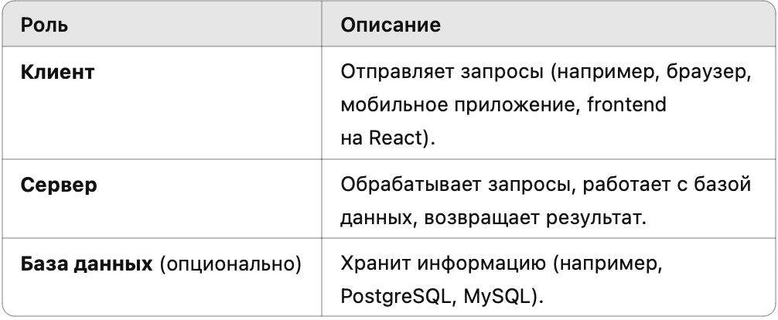 | 📡 Пример взаимодействия: 1. Пользователь открывает сайт example.com 2. Браузер (клиент) делает GET /products 3. Сервер обрабатывает запрос, получает список товаров из базы 4. Сервер отправляет ответ (JSON) клиенту 5. Клиент отображает данные
2 | Без сохранения состояния (stateless) |  | Stateless (без состояния) — это принцип, согласно которому каждый запрос от клиента к серверу должен быть независимым. Сервер не хранит информацию о предыдущих запросах клиента. | Как передаётся состояние в stateless: Чтобы клиент всё равно мог выполнять действия, он передаёт состояние в каждом запросе, чаще всего: • ✅ Через заголовки (например, Authorization) • ✅ Через параметры URL • ✅ Через тело запроса | Пример:
3 | Uniform Interface |  | Принцип единого интерфейса (Uniform Interface) означает, что все ресурсы (например, пользователи, товары, посты) в REST API управляются через одни и те же стандартные методы и правила. Это делает взаимодействие предсказуемым и упрощает разработку клиентов. | Основные элементы единого интерфейса:
4 | Кэшируемость | Как это работает? | В REST архитектуре кэшируемость означает, что ответы сервера могут временно сохраняться (кэшироваться) на стороне клиента или прокси, чтобы избежать повторных обращений к серверу и сократить задержки. Это увеличивает производительность и снижает нагрузку на сервер. | 🧱 Где может происходить кэширование: • Браузер (или мобильное приложение) • Прокси-серверы (CDN, обратные прокси) • Сам клиентский код (через библиотеки) | 📦 Пример поведения с ETag: 1. Клиент запрашивает GET /users/42 2. Сервер отвечает с ETag: "abc123" 3. Клиент сохраняет ответ и ETag 4. Через 10 минут делает: GET /users/42 If-None-Match: "abc123" 5. Если данных не изменились, сервер вернёт: 304 Not Modified
5 | Иерархическая структура URL | GET /companies/12/departments/5/employees/21 Получение сотрудника №21 из отдела №5 компании №12 | Иерархическая структура URL означает, что ресурсы в REST API организуются как дерево — от общего к частному. Это делает API логичным, читаемым и масштабируемым. | ✅ Зачем это нужно: • 📖 Понятность: URL сам описывает, что мы получаем • 🧭 Навигация: легко перемещаться между связанными данными • 🧩 Поддержка вложенности: выражает связи между сущностями | Примеры иерархии
Дизайн URI | дизайн URI (Uniform Resource Identifier)
 | № | Принцип | ❌ Плохой пример | ✅ Хороший пример | Пояснение
 | 1 | Существительные, не глаголы | /getUser | /users | URI должен описывать ресурс, а не действие
 | 2 | Множественное число | /user | /users | Принято называть коллекции во множественном числе
 | 3 | Иерархия для связанных сущностей | /userPostComment | /users/42/posts/7/comments | Отражает структуру вложенных данных
 | 4 | HTTP-методы для действий | /deleteUser?id=42 | DELETE /users/42 | Действия реализуются через HTTP-методы (GET, POST, DELETE и т.д.)
 | 5 | Умеренная вложенность | /orgs/1/depts/2/teams/3/users/4/tasks/5 | /users/4/tasks/5 | Вложенность до 2–3 уровней для читаемости
 | 6 | Фильтрация через query-параметры | /products/category/books/sort/price | /products?category=books&sort=price | Разделяй фильтрацию и путь
 | 7 | Без расширений файлов | /users.json | /users | REST не требует .json, .xml и пр. в URI
 | 8 | Использовать path-параметры, не query | /users?id=42 | /users/42 | Используй путь для доступа к конкретному ресурсу
 | 9 | Действия как подресурсы | /resetUserPassword?id=42 | POST /users/42/reset-password | Специальные действия — POST к подресурсу
 | Версионирование API |  | Версионирование API — это способ вносить изменения в API без “ломания” старых клиентов | Как выбрать стратегию? | ⚠️ Советы: • v1 не навсегда — не бойся делать v2, если есть реальные изменения • Не создавай v1.1, v1.2 — лучше перейти к v2, чтобы не раздувать поддержку • Всегда документируй, какие версии доступны и чем они отличаются
 | № | Стратегия | Пример URI / Заголовка | ✅ Преимущества | ⚠️ Недостатки
 | 1 | URI-путь (URL Path) | /api/v1/users | - Явно видна версия- Простая реализация | - Меняет URI- Нарушает принцип единого интерфейса
 | 2 | Query-параметр | /users?version=1 | - Не меняет структуру URL- Гибкость | - Менее читаемо- Легко забыть параметр
 | 3 | Custom Header | GET /usersX-API-Version: 1 | - Отделяет данные от логики- Чистый URI | - Сложнее отладка- Не видна версия в URI
 | 4 | Content Negotiation | Accept: application/vnd.api.v1+json | - Элегантно с REST- Гибко в media types | - Сложно реализовать- Требует настройки клиента
 | 5 | Subdomain | v1.api.example.com/users | - Ясная изоляция версий | - Требует DNS/серверной настройки
 | Handling CRUD Operations in API Design |  |  | Рекомендации по RESTful CRUD API
 | CRUD-операции в REST API-дизайне | Операция | HTTP Метод | URI пример | Описание действия
 |  | Create | POST | /users | Создать нового пользователя
 |  | Read | GET | /users | Получить список всех пользователей
 |  | Read | GET | /users/42 | Получить конкретного пользователя (id = 42)
 |  | Update | PUT | /users/42 | Полностью обновить пользователя с id = 42
 |  | Update | PATCH | /users/42 | Частично обновить пользователя (например, имя)
 |  | Delete | DELETE | /users/42 | Удалить пользователя с id = 42
 | Расширенные варианты | Ситуация | Метод и URI | Комментарий
 |  | Удаление группы ресурсов | DELETE /users?role=guest | Можно использовать query-параметры
 |  | Массовое обновление | PATCH /users с телом запроса | Тело содержит массив изменений
 |  | Специальное действие | POST /users/42/reset-password | Когда действие не вписывается в стандартный CRUD
 |  | Получение вложенных сущностей | GET /users/42/posts | Поддержка отношений “один-ко-многим”
 | Пагинация | 📦 Типы пагинации 1. Offset-based (на основе смещения) • Наиболее распространённый метод. • Использует параметры offset (начало) и limit (кол-во элементов). • Пример: GET /api/posts?offset=0&limit=10 2. Page-based (на основе страниц) • Использует page и per_page. • Пример: GET /api/posts?page=2&per_page=5 3. Cursor-based (курсорная) • Более надёжна для больших баз данных. • Основана на передаче “указателя” (cursor) на следующую страницу. • Пример: GET /api/posts?after=123 | Пагинация — это процесс деления большого набора данных на отдельные части (страницы), чтобы сделать результат запроса более управляемым и удобным для пользователя. | 🧠 Зачем нужна пагинация? • 🔄 Улучшает производительность: Не нужно загружать и обрабатывать весь массив данных сразу. • 📱 Повышает удобство: Пользователю легче работать с данными, когда они представлены порциями. • 🌐 Снижает нагрузку на сеть и сервер: Отправка меньшего объема данных экономит ресурсы. • 🧭 Позволяет легко перемещаться по данным: например, страница 1, страница 2 и т.д. | 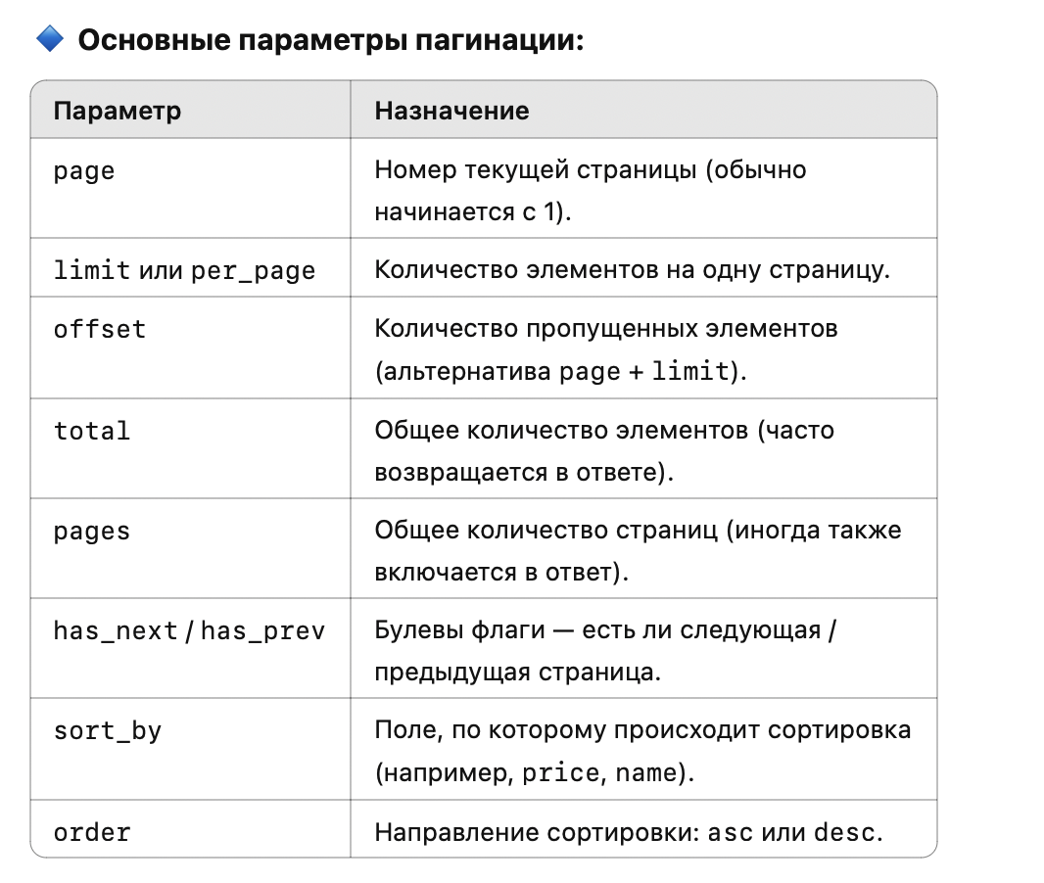 ✅ Хорошая реализация пагинации возвращает: • total — общее количество элементов. • offset или page — текущая позиция. • limit или per_page — сколько элементов на странице. • results — сами данные. { "total": 100, "offset": 20, "limit": 10, "results": [{...}, {...}, ...] } |  |  | 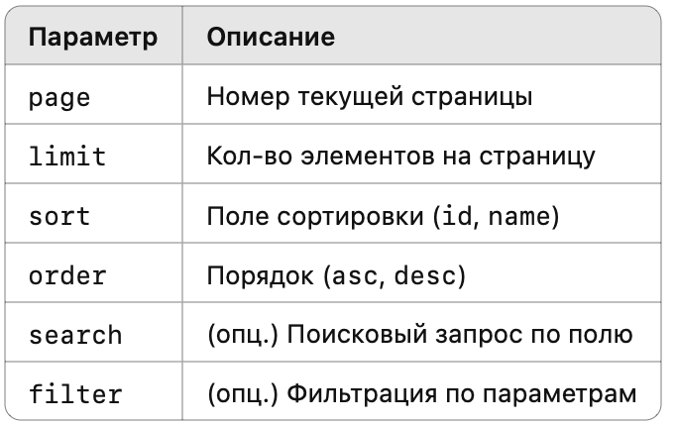
 | Rate Limit |  | Rate limiting — это техника защиты серверов от перегрузки, спама, атак и чрезмерного использования, при которой устанавливается максимальное количество запросов от одного пользователя, IP-адреса или ключа API за заданное время. |  |  | 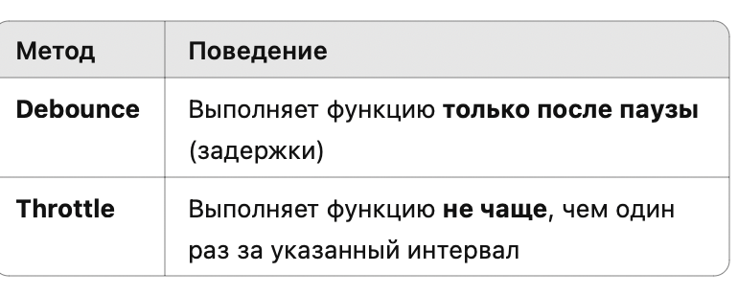
 |  | Throttle | «дросселирование», синоним понятия, чаще используется в REST API. | pip install slowapi from fastapi import FastAPI, Request from slowapi import Limiter, _rate_limit_exceeded_handler from slowapi.util import get_remote_address from slowapi.errors import RateLimitExceeded app = FastAPI() # Инициализация лимитера (по IP) limiter = Limiter(key_func=get_remote_address) app.state.limiter = limiter app.add_exception_handler(RateLimitExceeded, _rate_limit_exceeded_handler) @app.get("/limited") @limiter.limit("5/minute") # не более 5 запросов в минуту async def limited_endpoint(request: Request): return {"message": "Request successful!"} | pip install Flask-Limiter from flask import Flask, jsonify from flask_limiter import Limiter from flask_limiter.util import get_remote_address app = Flask(__name__) limiter = Limiter( app, key_func=get_remote_address, default_limits=["5 per minute"] ) @app.route("/limited") @limiter.limit("5 per minute") # Можно задавать и на уровне роута def limited(): return jsonify({"message": "Успешный запрос!"}) if __name__ == "__main__": app.run(debug=True) | from flask_limiter import Limiter from flask_limiter.util import get_remote_address from redis import Redis redis_client = Redis(host='localhost', port=6379) limiter = Limiter( app, key_func=get_remote_address, storage_uri="redis://localhost:6379" ) | from redis import Redis from slowapi import Limiter from slowapi.middleware import SlowAPIMiddleware redis_connection = Redis(host="localhost", port=6379, db=0) limiter = Limiter(key_func=get_remote_address, storage_uri="redis://localhost:6379") app = FastAPI() app.state.limiter = limiter app.add_middleware(SlowAPIMiddleware)
 |  | Quota | «квота», общее количество запросов за период (например, 10 000 в месяц).
 |  | Burst | количество запросов, которое можно сделать за очень короткий промежуток (например, 10 сразу, а потом ожидание).
 |  | Debounce | Debounce — это механизм, который откладывает выполнение функции до тех пор, пока не пройдёт определённое время после последнего вызова.
 | idempotence |  | Идемпотенция (англ. idempotence) — это свойство операции, при котором многократное выполнение с одним и тем же входом даёт один и тот же результат, как при однократном выполнении. | 🔁 Зачем нужна идемпотенция • Безопасность: повторные запросы не приводят к непредсказуемым изменениям. • Повторяемость: удобно при сбоях сети (можно повторно отправить запрос без последствий). • Упрощение логики клиента. |  | @app.route("/user/<int:user_id>", methods=["PUT"]) def update_user(user_id): user_data = request.json user = db.get(user_id) if user: user.update(user_data) return jsonify({"message": "User updated"}), 200 else: return jsonify({"error": "User not found"}), 404 | 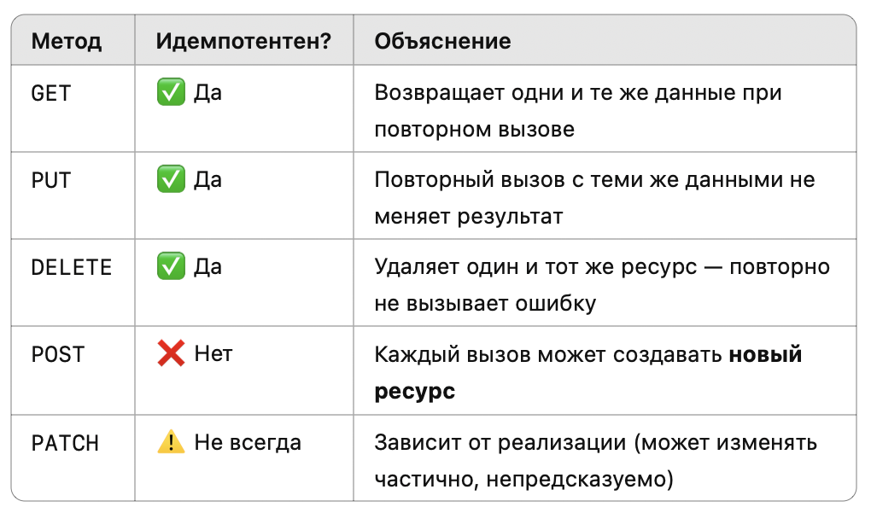
 | HATEOUS |  | HATEOAS — это механизм, при котором сервер возвращает ссылки (URL), указывающие на возможные действия, которые клиент может выполнить далее. Клиент не должен знать заранее структуру URL — он просто следует по гиперссылкам, которые предоставляет сервер. | 🧠 Зачем нужен HATEOAS: • 📚 Улучшает самодокументируемость API. • 🧱 Делает клиент менее зависимым от структуры маршрутов. • 🔁 Позволяет строить динамическое поведение клиента (как в HTML: кликаешь по ссылкам). | { "id": 1, "title": "Post Title", "content": "Post content", "_links": { "self": { "href": "/posts/1" }, "update": { "href": "/posts/1", "method": "PUT" }, "delete": { "href": "/posts/1", "method": "DELETE" }, "all": { "href": "/posts" } } } |  | 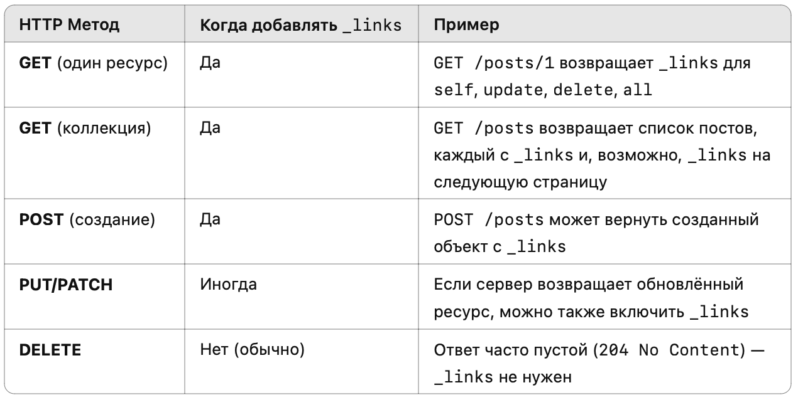
 | HAL vs Siren (кратко) |  | HAL | Siren
 |  | Формат | _links и _embedded | entities, actions, links
 |  | Читаемость | Простая, декларативная структура | Более формальная и строгая
 |  | Применимость | Для простых REST API | Подходит для action-driven API
 | Error Handler |  | Обработка ошибок (Error Handling) — ключевая часть API-дизайна. Хорошо структурированные ошибки улучшают опыт разработчика, делают API предсказуемым и упрощают отладку. | ✅ Цели обработки ошибок • 📌 Предсказуемость — ошибки возвращаются в едином формате. • 📌 Информативность — клиент получает чёткое объяснение, что пошло не так. • 📌 Разграничение ответственности — клиенту не нужно гадать: ошибка у него или на сервере. • 📌 Удобство отладки — подробности ошибки помогают быстрее найти причину. |  | 📦 Формат стандартного ответа об ошибке Наиболее распространённый подход — использовать JSON-ответ с полями: { "error": { "type": "ValidationError", "message": "Field 'email' is required.", "details": { "field": "email" } } } или { "status": 400, "error": "Bad Request", "message": "Missing field 'email'" } | 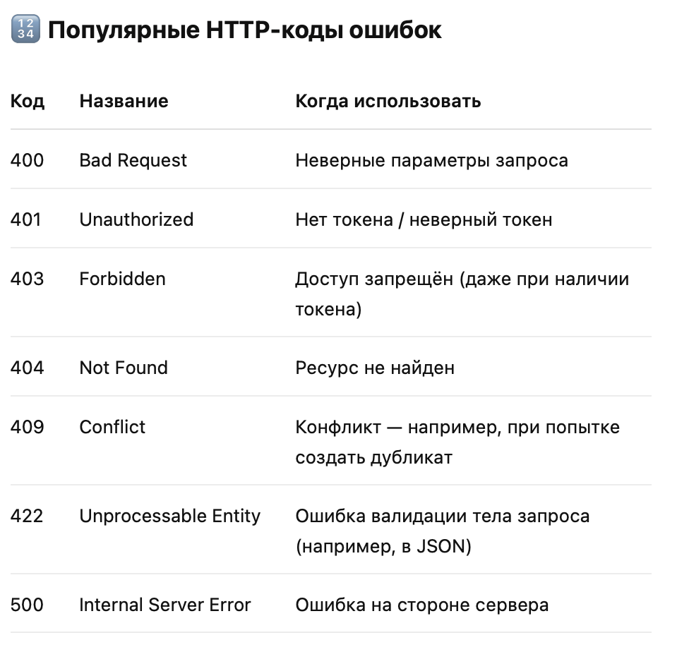
 | RFC 7807 |  | RFC 7807 — это стандарт для формата ошибок HTTP API, также известный как “Problem Details for HTTP APIs”. Он описывает единообразный способ возврата информации об ошибках клиенту в формате JSON (или XML, но чаще используют JSON). |  |  | { "type": "https://example.com/probs/invalid-input", "title": "Invalid input data", "status": 422, "detail": "One or more fields have invalid values.", "instance": "/api/posts/", "errors": [ { "field": "limit", "message": "Input should be a valid integer, unable to parse string as an integer", "type": "int_parsing" } ] } | 